A3
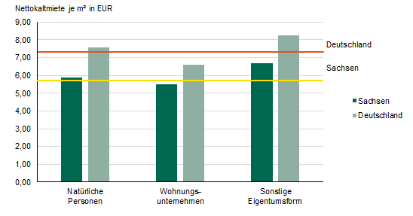
Inhalt
Abb. 3 Nettokaltmiete am 15. Mai 2022 nach Eigentumsform in Sachsen und Deutschland

A4
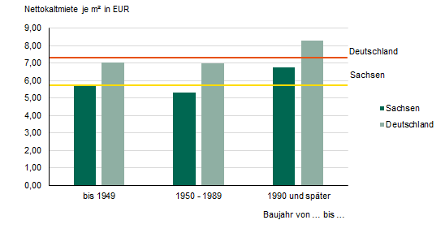
Inhalt
Abb. 4 Nettokaltmiete am 15. Mai 2022 nach Baujahr in Sachsen und Deutschland

A6
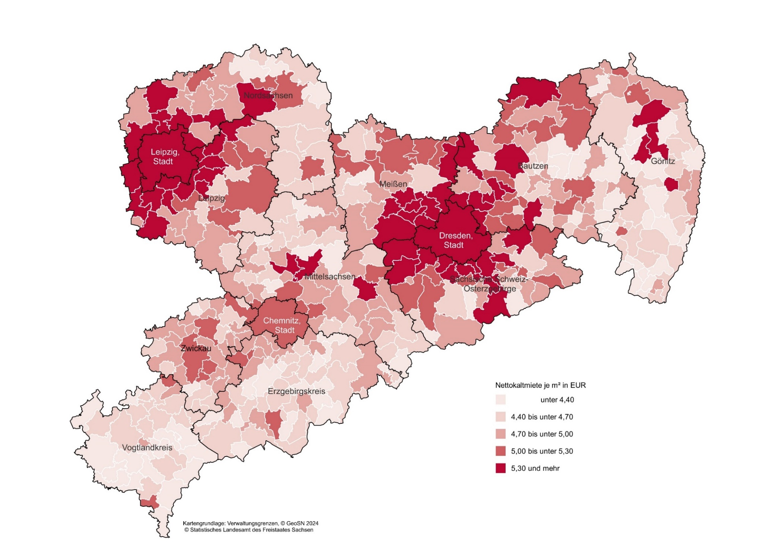
Inhalt
Abb. 6 Nettokaltmiete am 15. Mai 2022 nach Gemeinden

A7
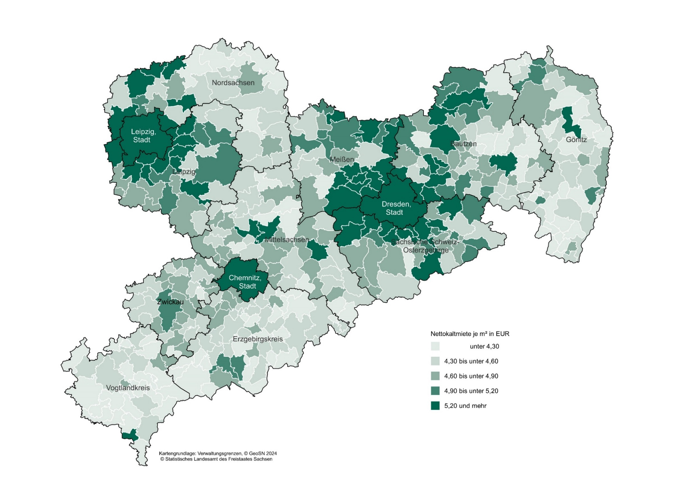
Inhalt
Abb. 7 Nettokaltmiete am 15. Mai 2022 in Gebäuden mit Baujahr vor 1950 nach Gemeinden

A8
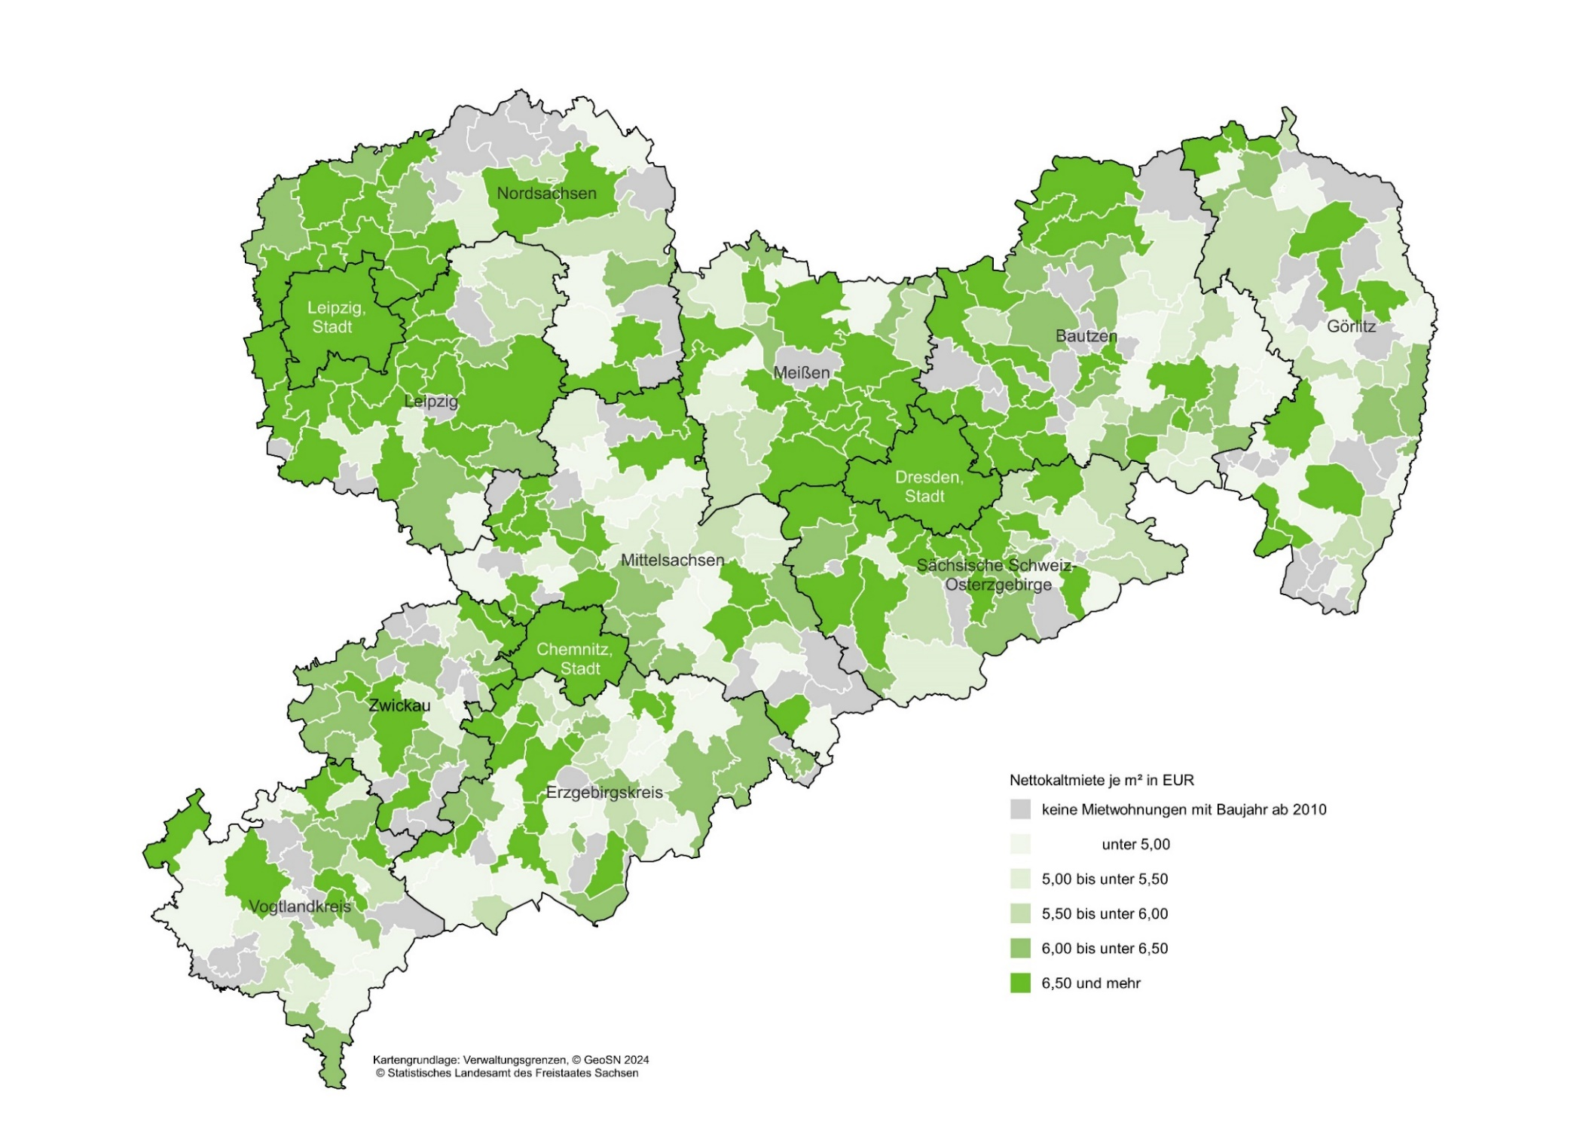
Inhalt
Abb. 8 Nettokaltmiete am 15. Mai 2022 in Gebäuden mit Baujahr ab 2010 nach Gemeinden

A9
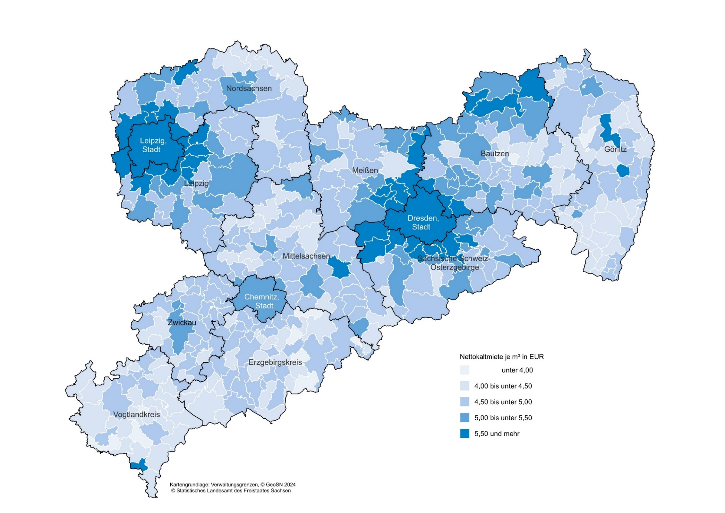
Inhalt
Abb. 9 Nettokaltmiete in Mietwohnungen am 15. Mai 2022 im Eigentum von Privatpersonen nach Gemeinden

A10
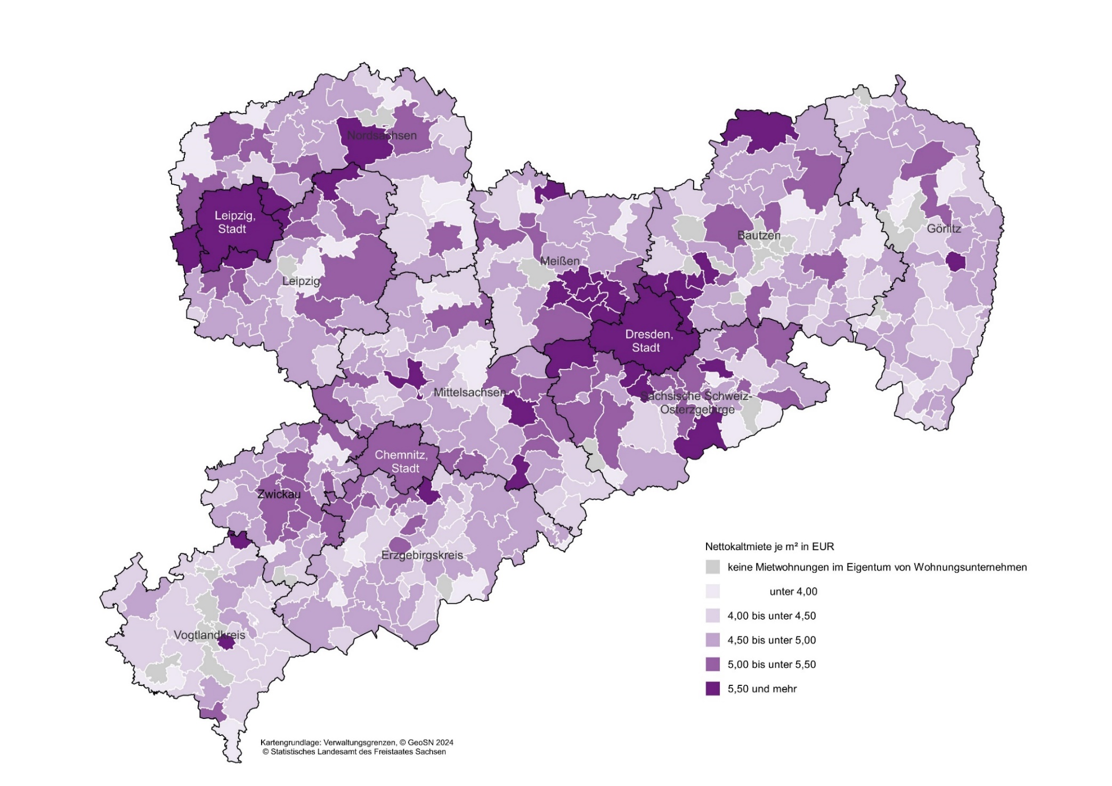
Inhalt
Abb. 10 Nettokaltmiete in Mietwohnungen am 15. Mai 2022 im Eigentum von Wohnungsunternehmen nach Gemeinden

A11
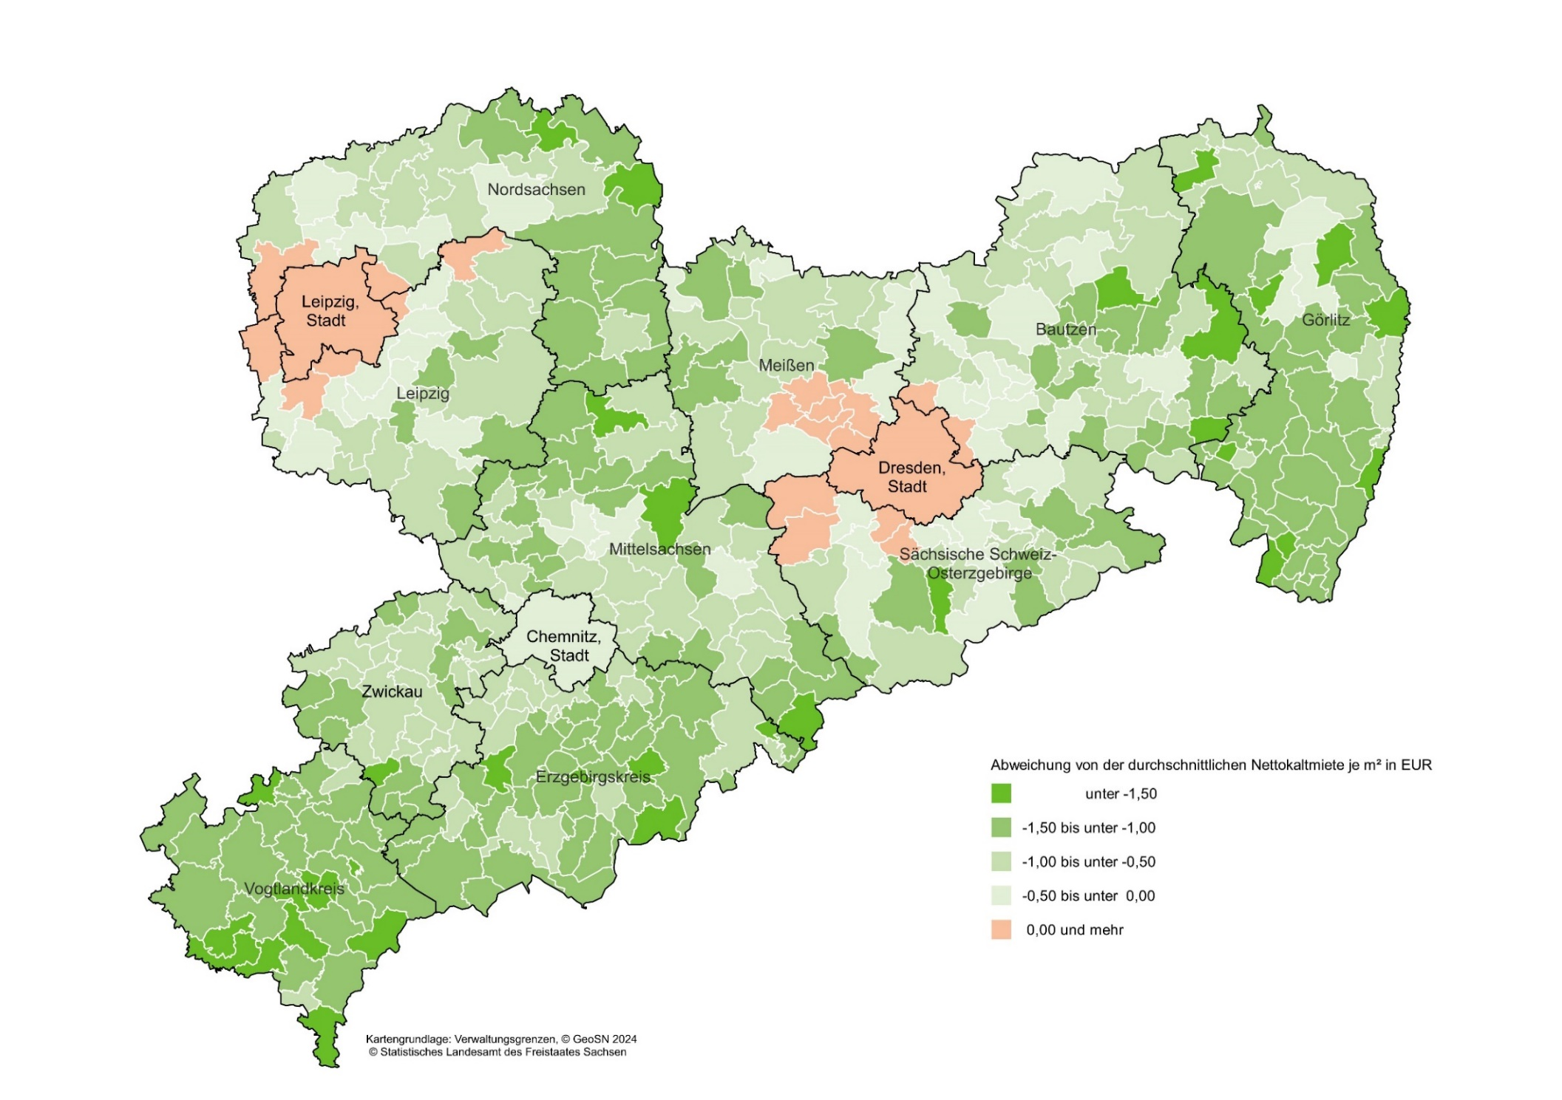
Inhalt
Abb. 11 Abweichung von der durchschnittlichen sächsischen Nettokaltmiete am 15. Mai 2022 nach Gemeinden

